preci
COMISIÓN NACIONAL DEL AGUA | Direcciones:
ORGANISMO DE CUENCA GOLFO CENTRO
DIRECCIÓN TÉCNICA
JEFATURA DE PROYECTO DE HIDROMETEOROLOGÍA
2019-11-07

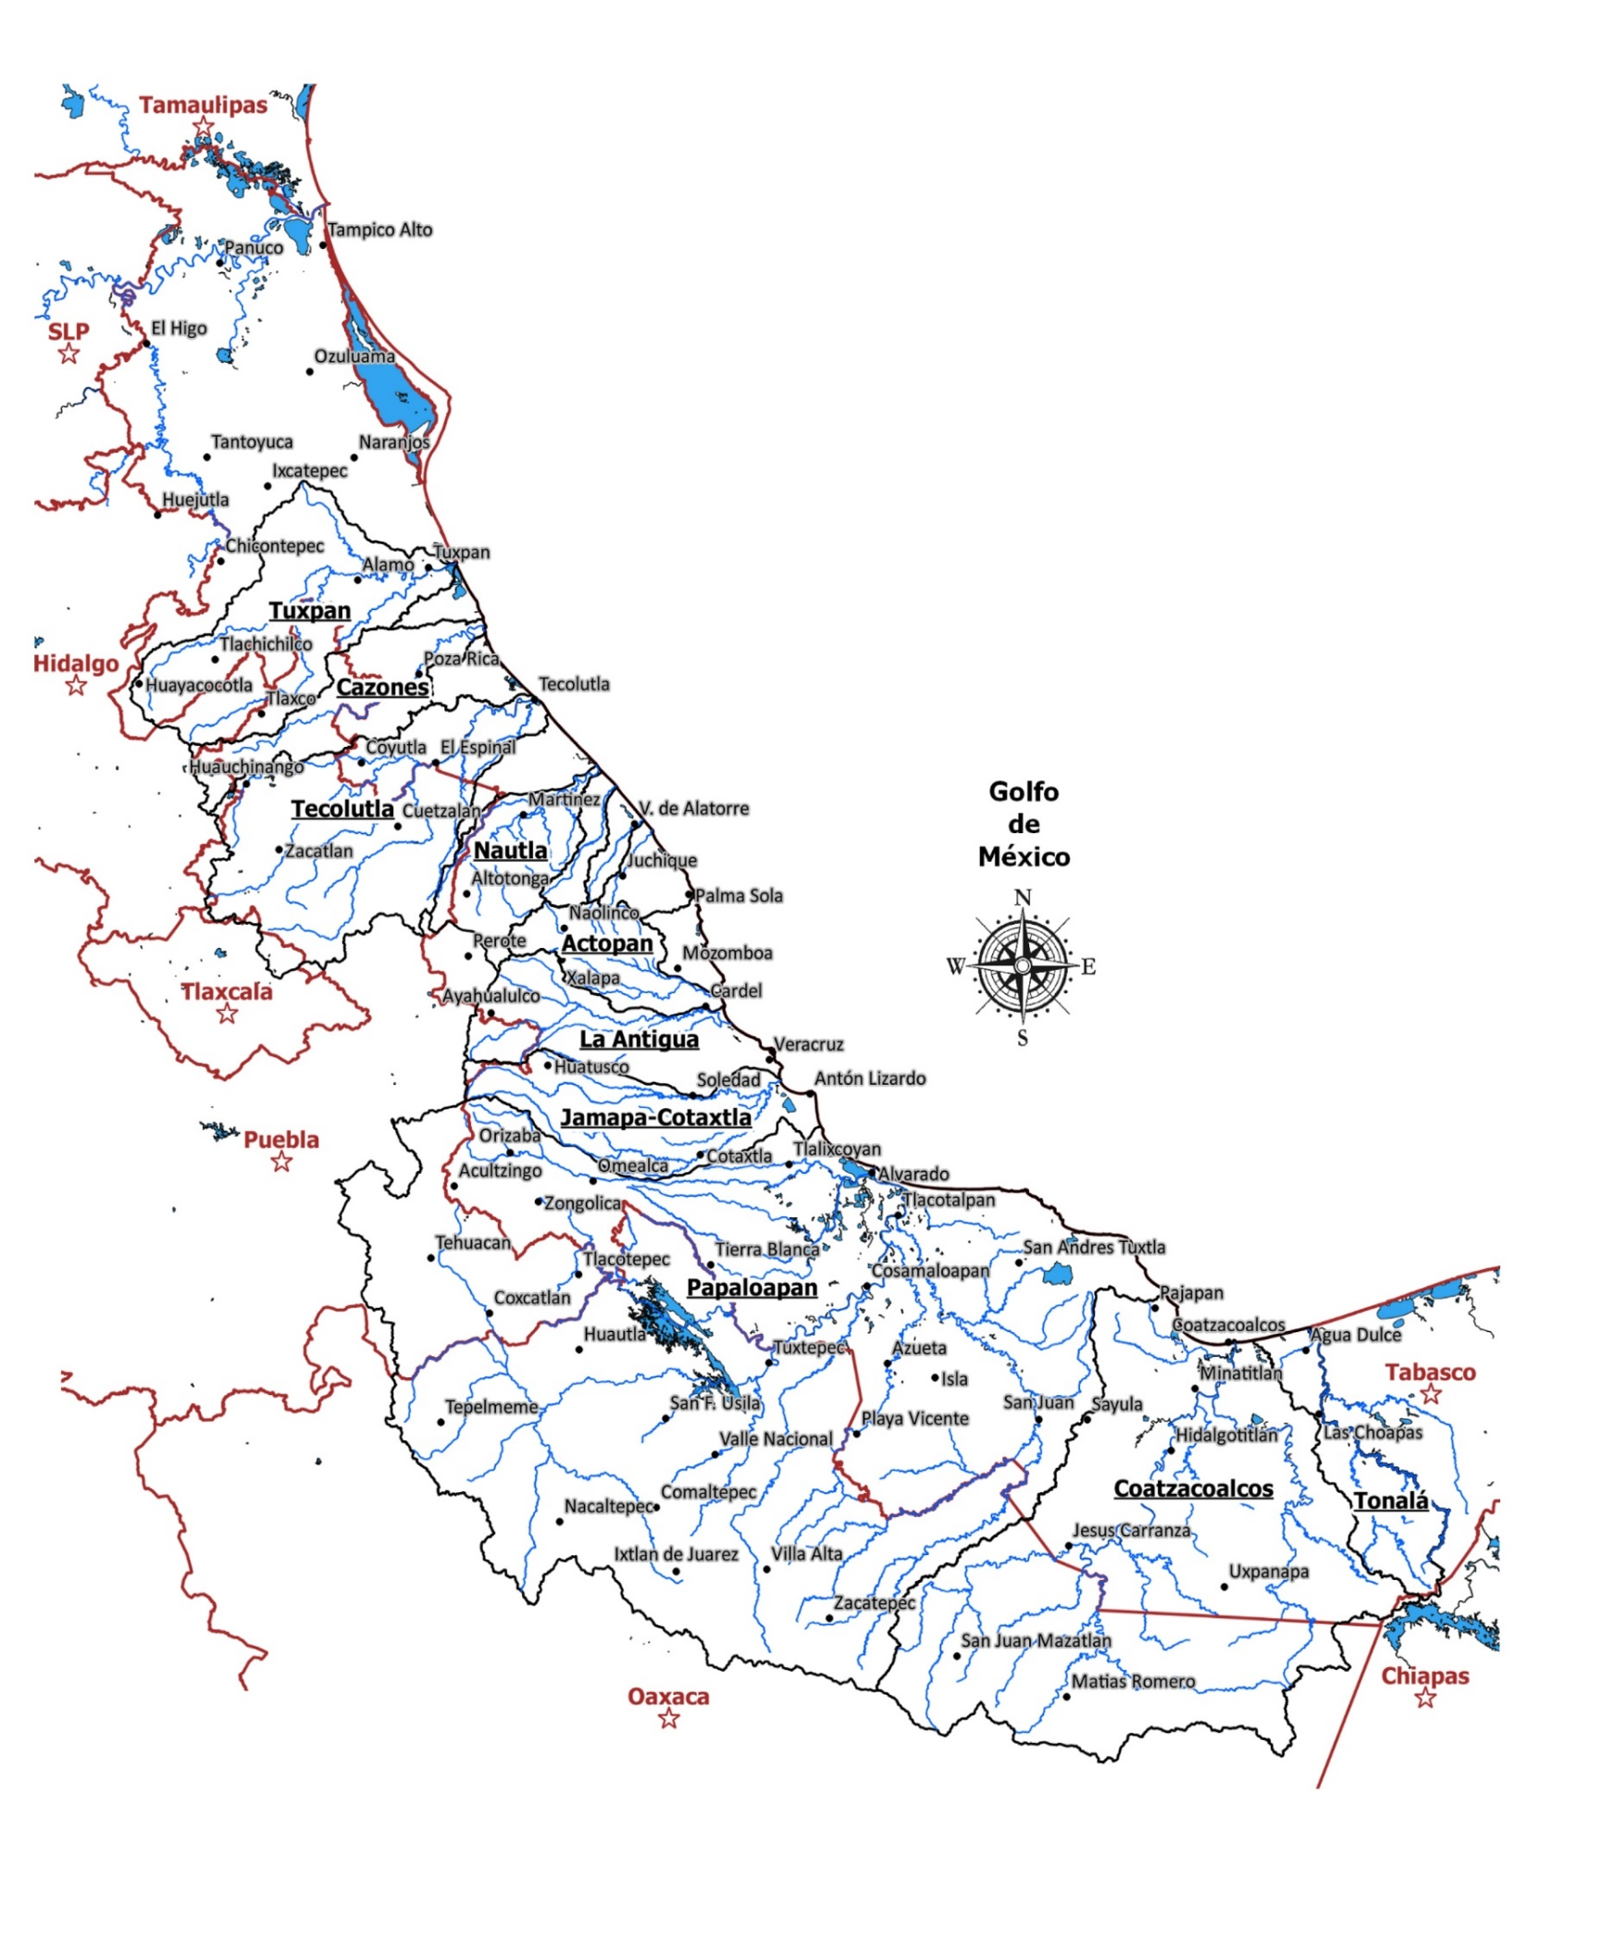
Lluvias registradas a las 8:00 h, acumuladas de las 24 h precedentes

ELABORÓ: L.C.A. JÉSSICA I. LUNA LAGUNES

